시트1
1. 지역 개요
- 지역명 : 청동 오솔길
- 크기 : 500m x 500m
- 지역코드 : 102
- 권장 레벨 : 없음
- 지역 설명
* 노루막이를 선택한 플레이어의 초반 사냥터 장소로 활용한다.
* 전투 튜토리얼을 진행한다

 | 미리내

 | 푸른 청동의 산맥

 | 푸른 숲 마을 | 청동 오솔길 | 고대의 동굴

2. 스토리
 | 청동 오솔길은 푸른 숲마을과 고대의 동굴을 잇는 중간 지역이다. 오랜 세월 외부의 개입을 받지 받아 마물들이 존재하지 않았으나, 고대의 동굴로 가까워질수록 마물들이 하나둘 등장하게 된다. 푸른 숲 마음에서 내려오는 길목부터 고대의 동굴까지 쭉 내리막길이 유지된다. 고도가 낮아짐에 따라 더 다양한 식생들이 등장하게 된다. 일부 지역은 푸른 대장장이들이 심혈을 기울여서 만들었다고 하는 청동숲이 있다. 마을에서 모험을 떠나는 플레이어는 길을 나아가며 기본적인 전투를 배우게 된다. 그리고 마을 외곽으로 가까워질수록 이상하게 생긴 마물이 등장하는걸 이상하게 생각하게 된다.

3. 맵 디자인
- 1칸을 약 10m로 가정

돌다리
강과 인접한 지역은 갈대가 자라고 있다

암벽지대

나무다리

푸르게 빛나는 숲

낚시지대

듬성듬성 타락한 나무가 보인다

경계에 가까워지면 타락한 청돌나무들

손상된 결계

강 따라 갈대밭
청동나무들은 일반 나무보다 더 크다
사람이 올라갈 생각 안드는 가파른 돌산

청동나무. 스펙큘러 빵빵하게. 가능하면 글루미네이트 맵도

4. 그래픽 컨셉
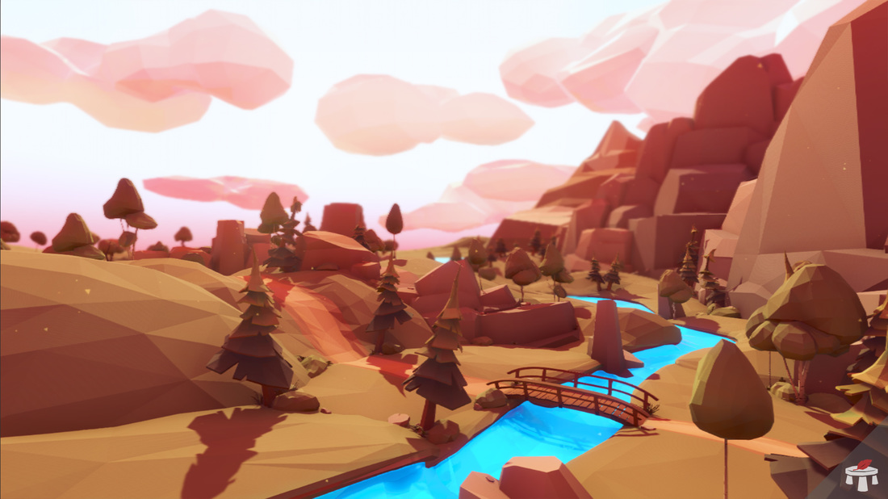
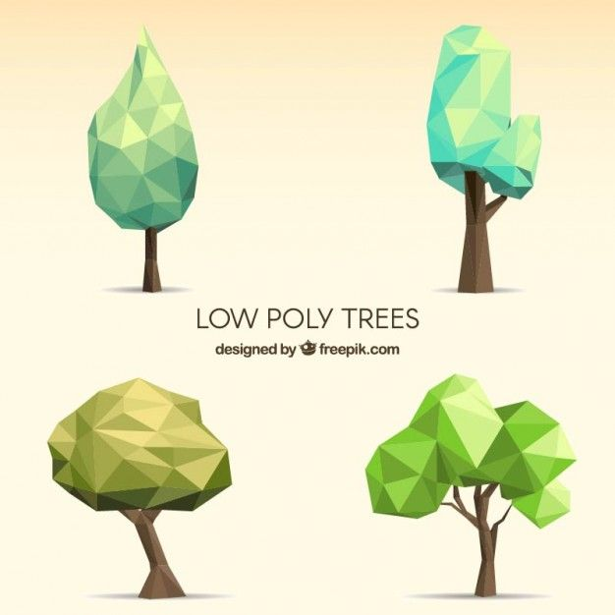

일반 나무

- 그리 높지 않은 언덕들과 얉은 강이 흐르고 있다.
- 청동빛으로 빛나는 나무들
- 동굴과 가까워질수록 타락한 나무들이 많이 보인다.

